Sheet1
MVC设计思想
软件开发的模式:
-----------------------------------
模式1(Moedl 1):
以JSP为中心.
JSP + JavaBean .
JSP的职责:
1:界面输出.
2:接受请求参数
3:调用业务方法,处理请求
4:控制界面跳转.
-----------------------------------
优势: 适用于简单的,快速开发.
劣势: 没有体现出责任分离原则.
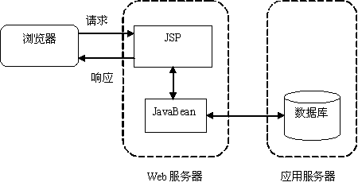

模式2(Model2):解决了Model1存在的责任不分离的问题.
以Servlet为中心(所有请求都发送给Servlet):
JSP + Servlet + JavaBean .
---------------------------------------
JSP: 界面输出.
Servlet:
1:接受请求参数
2:调用业务方法,处理请求
3:控制界面跳转.
JavaBean:
封装业务操作,可重复使用.
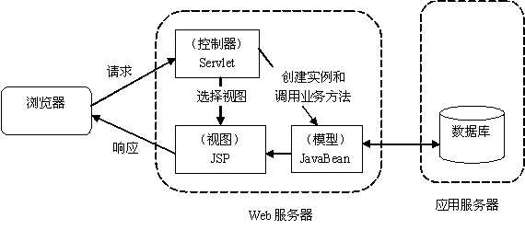

MVC模式:
目的:责任分离,把业务代码从视图中剥离出来.
早期运用于CS领域(桌面程序).
M:Model:模型对象(封装业务操作,算法,可重复使用,JavaBean).
V:View:视图(界面,JSP,HTML)
C:Controler:控制器(控制界面跳转,Servlet.)
----------------------------------------------------------
在Web中,必须先有请求,而后才有响应.
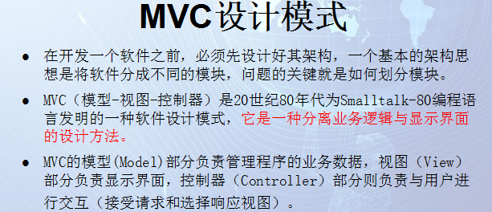

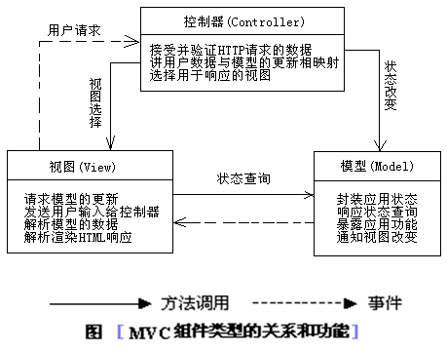

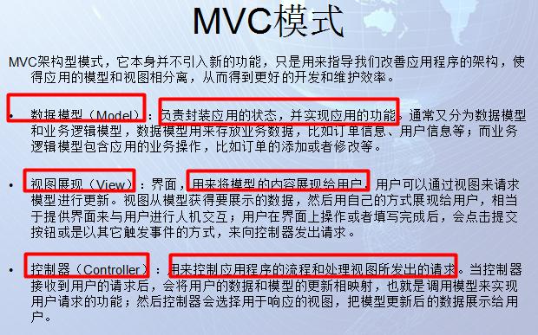

 | 三层架构
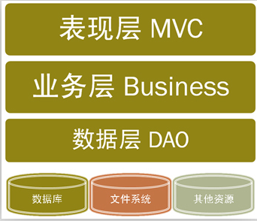
Web开发中的最佳实践:分层开发模式(技术层面的"分而治之")
JavaEE开发根据职责的纵向划分:表现层,业务层,持久层:
表现层(Predentation Layer):web/mvc: 负责处理与界面交互的相关操作(Struts2/Spring MVC)
业务层(Business Layer) :service: 负责复杂的业务逻辑计算和判断(Spring)
持久层(Persistent Layer) :dao: 负责将业务逻辑数据进行持久化存储(Hibernate/MyBatis/JPA)

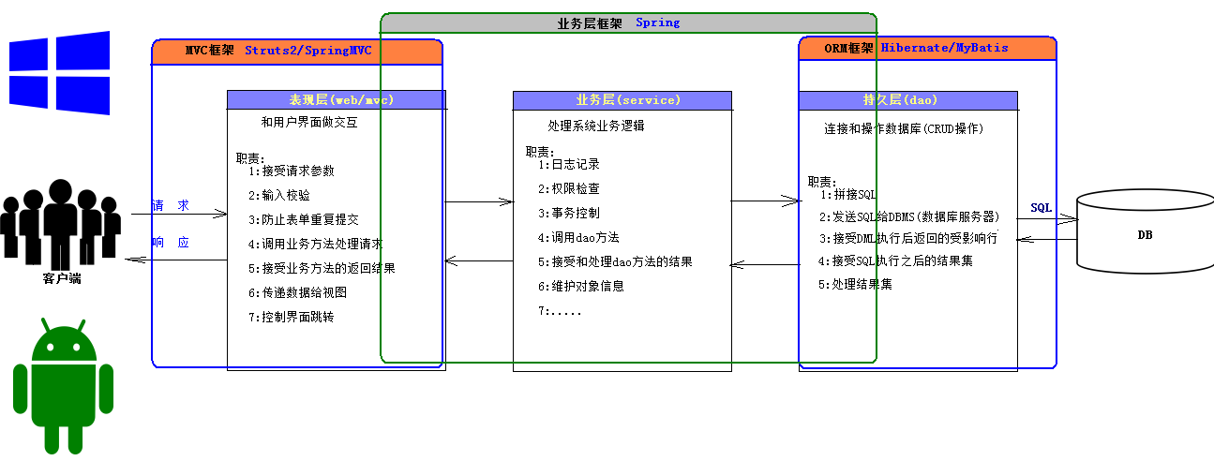

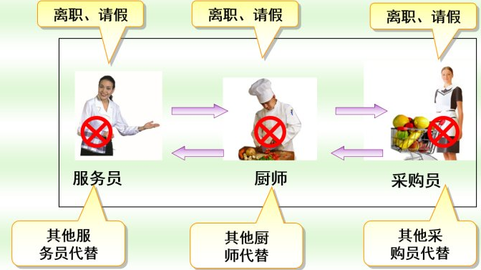
△责任分离
服务员——>只管接待客人；
厨师——>只管做客人点的菜；
采购员——>只管按客人点菜的要求采购食材；
△解耦
服务员辞职——>另找一个找服务员；
厨师辞职——>另找一个厨师；
采购员辞职——>另找一个采购员；
△追因溯源
顾客反映你们店服务态度不好——>服务员的问题。开除服务员；
顾客反映你们店里菜不好吃-——>厨师问题，换厨师；
顾客反映你们店菜里太老了——>采购员有问题，换采购员
●层与层之间是如何联系的?(数据如何传递的?)
每一层之间的数据传递的，构造了三层之间的联系，完成了功能的实现。
比如：
顾客直接和服务员打交道，顾客和服务员（表示层）说：我要一个炒茄子，
服务员不负责炒茄子，她就把请求往后传递，传递给厨师（业务层）
厨师需要茄子，就把请求往后传递，传递给采购员（数据层）
采购员从仓库里取来茄子返回给厨师，厨师做好炒茄子后，又返回给服务员，服务员把茄子呈现给顾客。

 |  | 综合练习

开发思路：
三层：
表现层： jsp/servlet
业务层： service
持久层 ： Mybatis

cn.wolfcode.crud.web.servlet
EmployeeServlet

cn.wolfcode.crud.service
IEmployeeService
cn.wolfcode.crud.service.impl
EmployeeServiceImpl

cn.wolfcode.crud.dao
IEmployeeDAO
cn.wolfcode.crud.dao.impl
EmployeeDAOImpl
cn.wolfcode.crud.mapper
EmployeeMapper.xml
cn.wolfcode.crud.domain
Employee
cn.wolfcode.crud.util
MyBatisUtil
定义一个resources 文件夹用来存放配置文件
Mybatis-config.xml
db.properties
log4j.properties

